操作说明
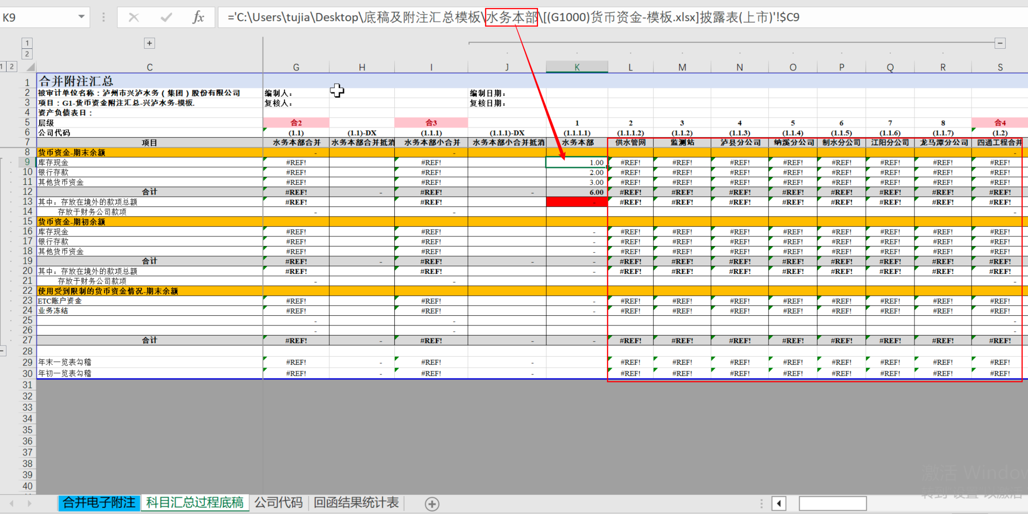
作者：信永中和会计师事务所成都分所管理咨询一部涂佳兵，公众号:逆行的狗
工具操作指引：

该工具用于以科目为单位形成横向的合并附注链接批量替换。
每个科目的合并附注需要手工链一家公司的披露表底稿（以公司名称为文件夹名），再使用此工具批量替换。

操作步骤：

1、 | 填写文件路径

 | 点击“获取路径”，选择存放合并附注底稿的文件夹，会在A列列出所有科目合并附注的文件。自行删除不需要替换的文件，仅保留需要替换的文件路径。
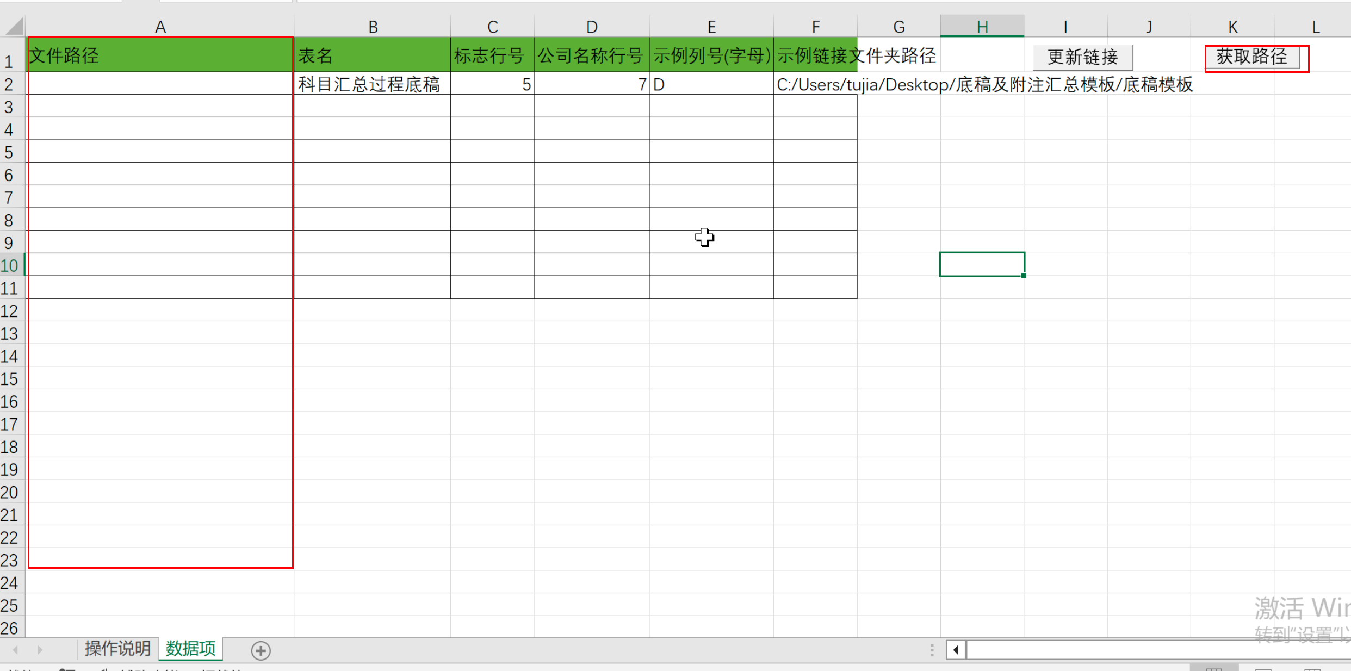

2、 | 填写其它参数
 | 文件路径 | 表名 | 标志行号（数字） | 公司名称行号 | 示例列号(字母） | 示例链接文件夹路径
 | C:/Users/tujia/Desktop/底稿及附注汇总模板/附注汇总/G1-货币资金附注汇总-兴泸水务-模板.xlsx | 科目汇总过程底稿 | 5 | 7 | D | C:/Users/tujia/Desktop/底稿及附注汇总模板/底稿模板

 | 表名： | 合并附注中需要替换链接的工作表。
 | 标志行号： | 如第5行“层级 ”，在需要替换链接的列填写上“纯数字”，会对这些列进行替换。数字也方便你编写单体序号。
 | 公司名称行号： | 如第7行，你填写了对应的公司名称。这里填写的公司名称在替换链接时会进行查找替换，如在第K列执行时，会将链接中D列的“底稿模板”替换为K列的“水务本部”。
 | 示例列号(字母）： | 如第D列，你先手工搭建链接一家公司披露表作为模板，这里是第D列，就填写字母D.
 | 示例链接文件夹路径: | 由于搭建链接的过程可能是别人操作的，文件拷贝过来后，路径会发生变化 。
 | 比如别人搭建好的D列模板链接中库存现金为='E:\☆2024年5月效率培训\参考资料\底稿模板\[(G1000)货币资金-模板.xlsx]披露表(上市)'!$C9
 | 底稿文件是放在路径“E:\☆2024年5月效率培训\参考资料\底稿模板”中的，但是拷贝过来后，我的路径变成了"C:/Users/tujia/Desktop/底稿及附注汇总模板/底稿模板"
 | 所以你需要填写拷贝过来后的路径“C:/Users/tujia/Desktop/底稿及附注汇总模板/底稿模板”，这样才可以正常处理，替换成自己本地的路径。
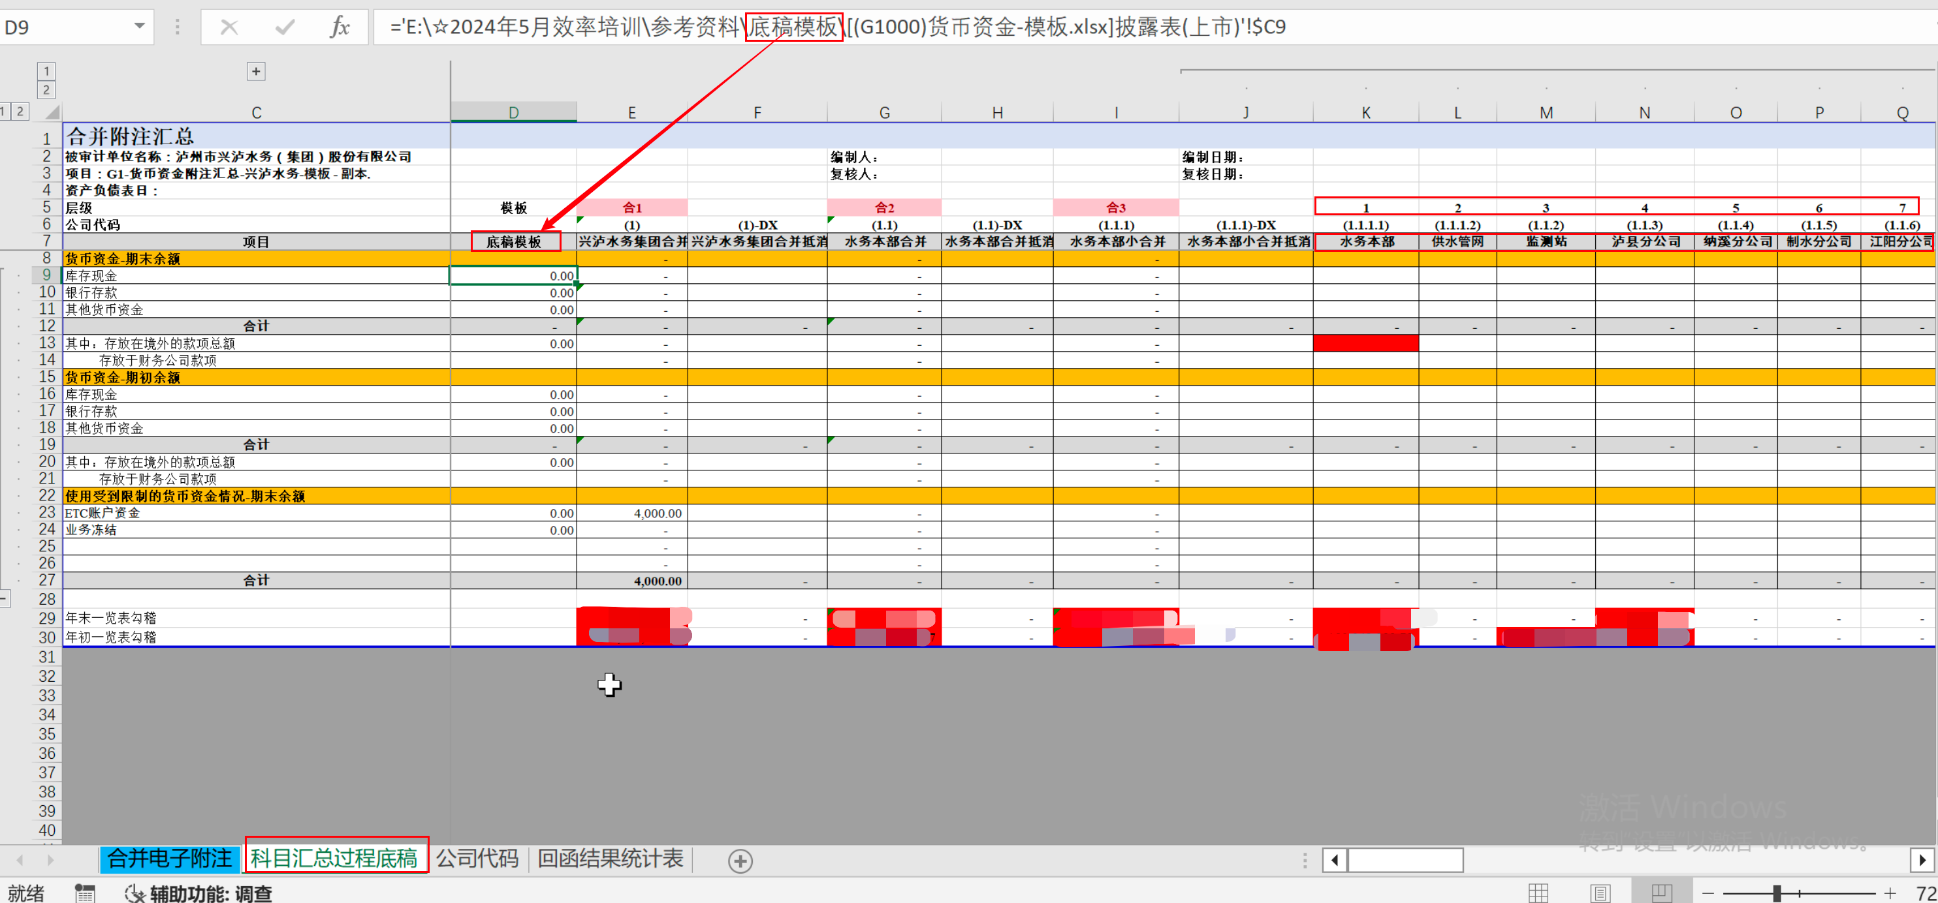

3、 | 更新链接
 | 点击“更新链接”按钮
 | 状态栏会显示执行进度以及当前操作的文件路径

 | 执行完成后，打开文件可以看到，对于“水务本部“链接替换完成，对于本地不存在的文件路径（后面的公司本地没有放相应文件），会形成“#REF!"错误。自动检查文件后，重新生成即可 。

